表紙
作成日
2024/9/28

システム名 | D.Iブログ

 |  |  | 詳細設計書

更新履歴

版数・リビジョン | 作成･更新日 | 改版理由・箇所 |  | 担当
Rev 1.00 | 2024-09-28 | 初版作成 |  | 田中

IO関連図
IO関連図
システム名 |  |  | 機能 |  | 担当者
D.Iブログ |  |  | ログイン |  | 田中

ユーザーがログイン情報（メールアドレス、パスワード）を入力
サーバーが認証処理を実行
認証成功ならTOP画面へ、失敗ならエラーメッセージを表示

データベース

認証処理（サーバー）
【認証成功】
（TOP画面へ遷移）
【認証失敗】
（エラーメッセージを表示）

ログイン画面

TOP画面(管理者）
アカウント登録
アカウント一覧
TOP画面（一般）

備考
アカウント権限によりTOP画面に表示される画面に違いあり

IO関連図
システム名 |  |  | 機能 |  | 担当者
D.Iブログ |  |  | アカウント登録 |  | 田中
入力項目
名前（姓）、名前（名）
カナ（姓）、カナ（名）
メールアドレス、パスワード
性別、郵便番号、住所（都道府県）
住所（市区町村）、住所（番地）、アカウント権限

 | 管理者アカウントでログイン後
 | TOP画面よりアカウント登録画面へ遷移

クライアントサイドバリデーション
【エラーあり】
（エラーメッセージを表示し再入力）
【エラーなし】
アカウント登録確認画面へ遷移（データ送信）

アカウント登録画面

「前に戻る」選択
（登録画面へ戻る、入力データ保持）
「登録する」選択
アカウント登録完了画面へ遷移（データ送信）
アカウント登録確認

データベース
データベース登録処理
【登録失敗】
（エラーメッセージを表示）
【登録成功】
（登録成功メッセージ）
アカウント登録完了

備考
アカウント登録完了後、TOPページへ遷移するボタンあり
権限制御: これらの機能は管理者のみが利用可能で、ログイン時にauthorityをチェックし、一般ユーザーにはアクセスできないように制御する

IO関連図
システム名 |  |  | 機能 |  | 担当者
D.Iブログ |  |  | アカウント削除 |  | 田中

データベース

 | 管理者アカウントでログイン後
 | TOP画面よりアカウント一覧画面へ遷移

アカウント一覧
削除したいアカウントを選択し、「削除」ボタンをクリック）

削除対象のアカウント情報を表示。
「削除する」を選択でアカウント削除確認画面へ遷移
（データ送信）
「前に戻る」で一覧画面に戻る

アカウント削除画面

「削除する」を選択でアカウント削除完了画面へ遷移
（データ送信）
「前に戻る」でアカウント削除画面に戻る
アカウント削除確認画面

データベース登録処理
【削除失敗】
（エラーメッセージを表示）
【削除成功】
（削除成功メッセージ）

アカウント削除完了画面
データベース

備考
アカウント削除完了後、TOPページへ遷移するボタンあり |  |  |  | 削除処理は`delete_flag`を`1`に更新
権限制御: これらの機能は管理者のみが利用可能で、ログイン時にauthorityをチェックし、一般ユーザーにはアクセスできないように制御する

IO関連図
システム名 |  |  | 機能 |  | 担当者
D.Iブログ |  |  | アカウント更新 |  | 田中

データベース

 | 管理者アカウントでログイン後
 | TOP画面よりアカウント一覧画面へ遷移

アカウント一覧
更新したいアカウントを選択し、「更新」ボタンをクリック）

更新対象のアカウント情報を表示。
「確認する」を選択でアカウント削除確認画面へ遷移
（データ送信）

更新可能項目
名前（姓）、名前（名）
カナ（姓）、カナ（名）
メールアドレス、パスワード
性別、郵便番号、住所（都道府県）
住所（市区町村）、住所（番地）、アカウント権限
アカウント更新画面

「更新する」を選択でアカウント更新完了画面へ遷移
（データ送信）
「前に戻る」でアカウント更新画面に戻る
アカウント更新確認画面

データベース登録処理
【更新失敗】
（エラーメッセージを表示）
【更新成功】
（更新成功メッセージ）

アカウント更新完了画面
データベース

備考
アカウント削除完了後、TOPページへ遷移するボタンあり |  |  |  | パスワード変更しない場合は空欄で更新する
権限制御: これらの機能は管理者のみが利用可能で、ログイン時にauthorityをチェックし、一般ユーザーにはアクセスできないように制御する

IO関連図
システム名 |  |  | 機能 |  | 担当者
D.Iブログ |  |  | アカウント検索・一覧 |  | 田中

ユーザーがログイン情報（メールアドレス、パスワード）を入力
サーバーが認証処理を実行
認証成功ならTOP画面へ、失敗ならエラーメッセージを表示

データベース

「検索」（検索条件を入力し、「検索」をクリック）
データベース
検索条件に基づいてデータを取得
検索結果をシステムに返す

アカウント一覧
 |  | TOP画面よりアカウント一覧画面へ遷移

データベース

アカウント一覧
（検索結果の表示）

備考
検索条件がすべて空欄で検索した場合、全データ表示
権限制御: これらの機能は管理者のみが利用可能で、ログイン時にauthorityをチェックし、一般ユーザーにはアクセスできないように制御する

画面レイアウト
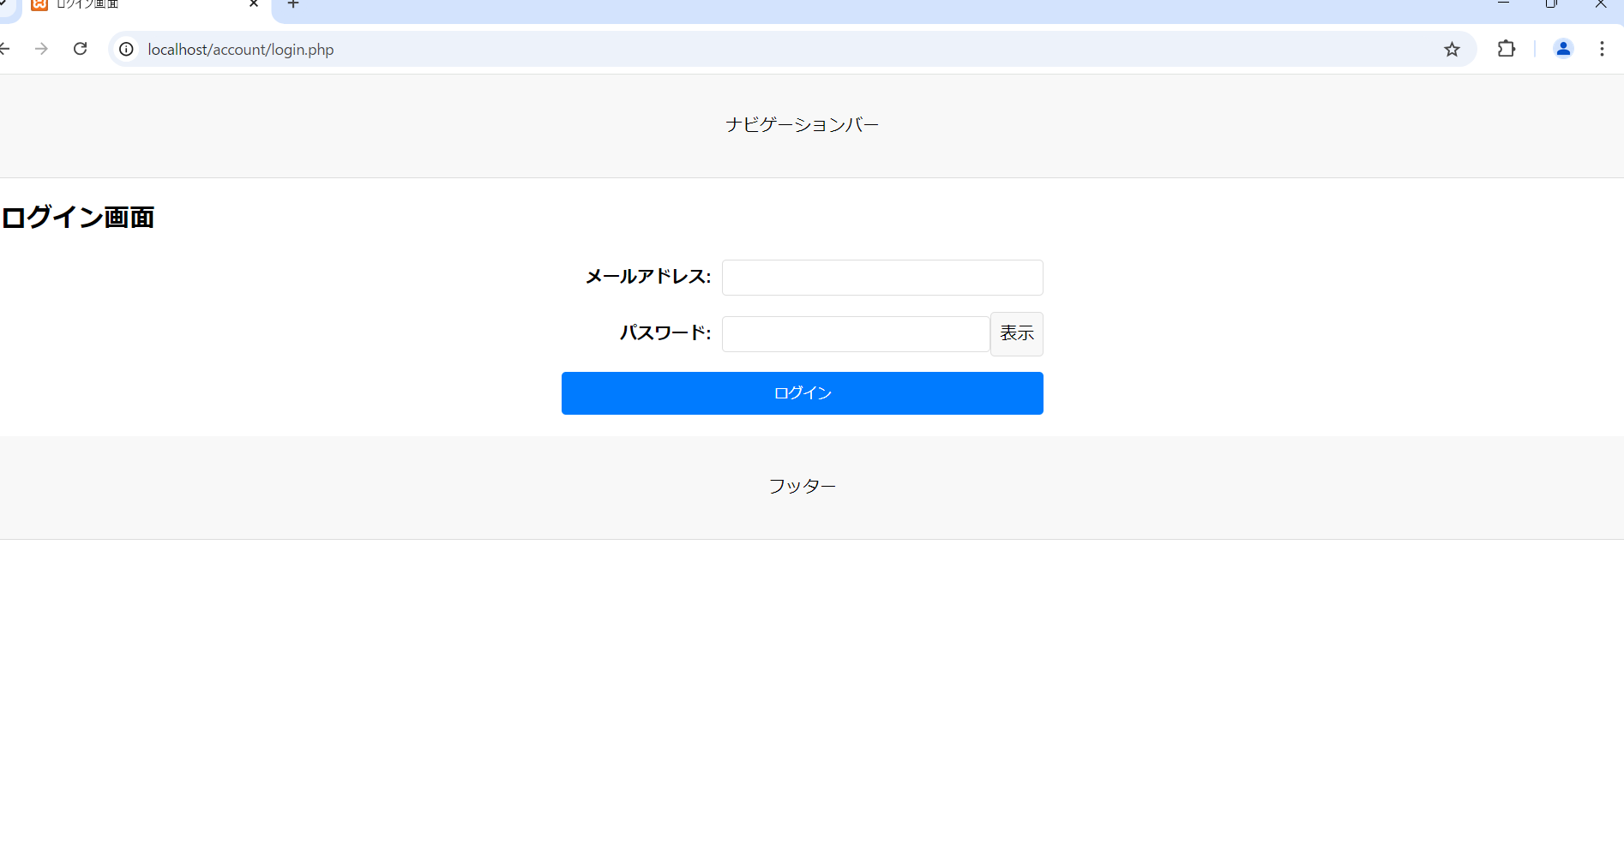
画面レイアウト
システム名 | 画面名 | 担当者
D.Iブログ | TOP画面 | 田中

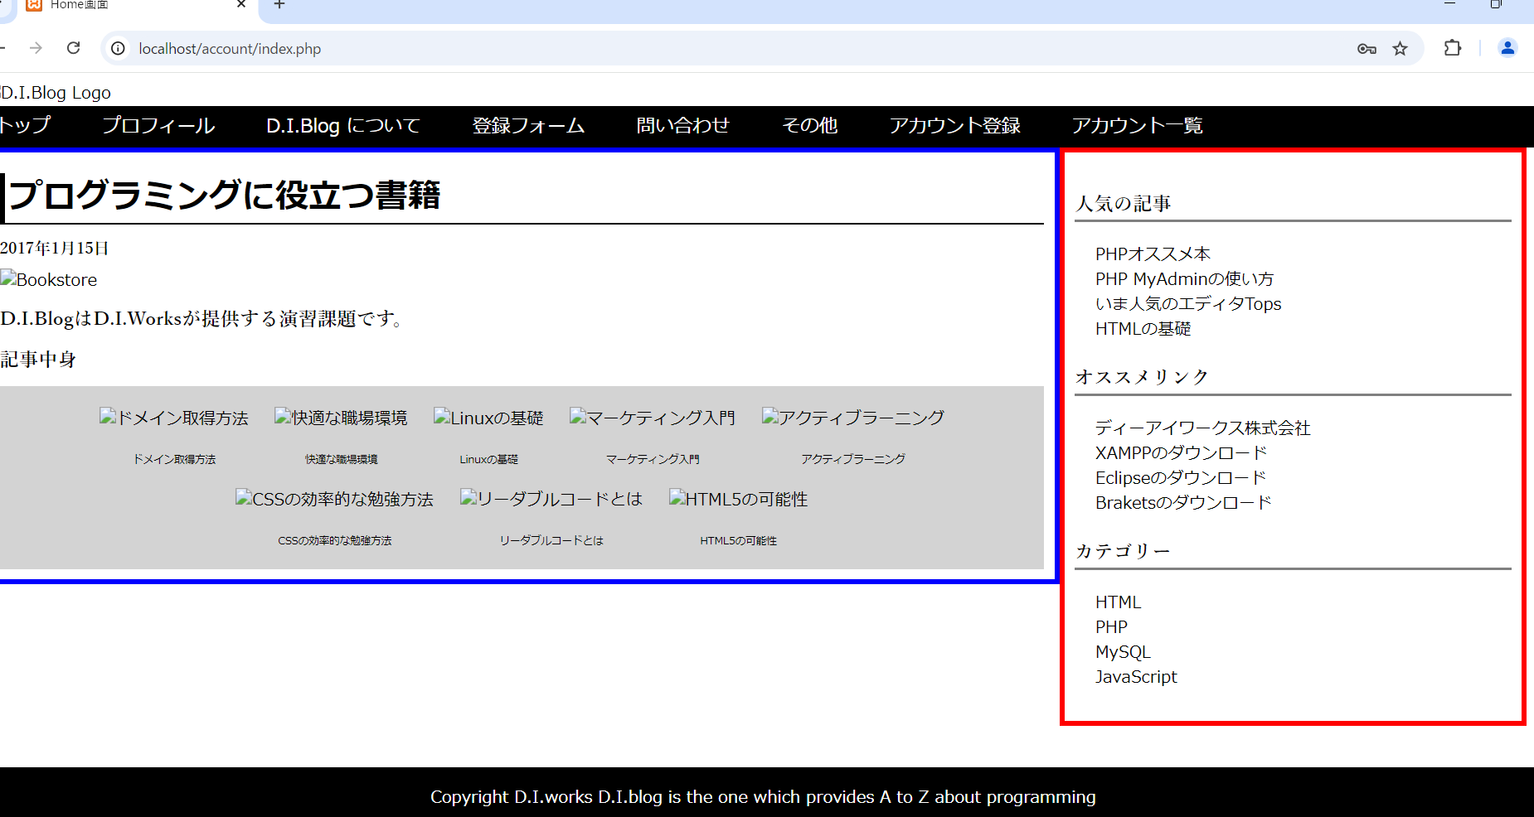

画面レイアウト
システム名 | 画面名 | 担当者
D.Iブログ | アカウント登録画面 | 田中
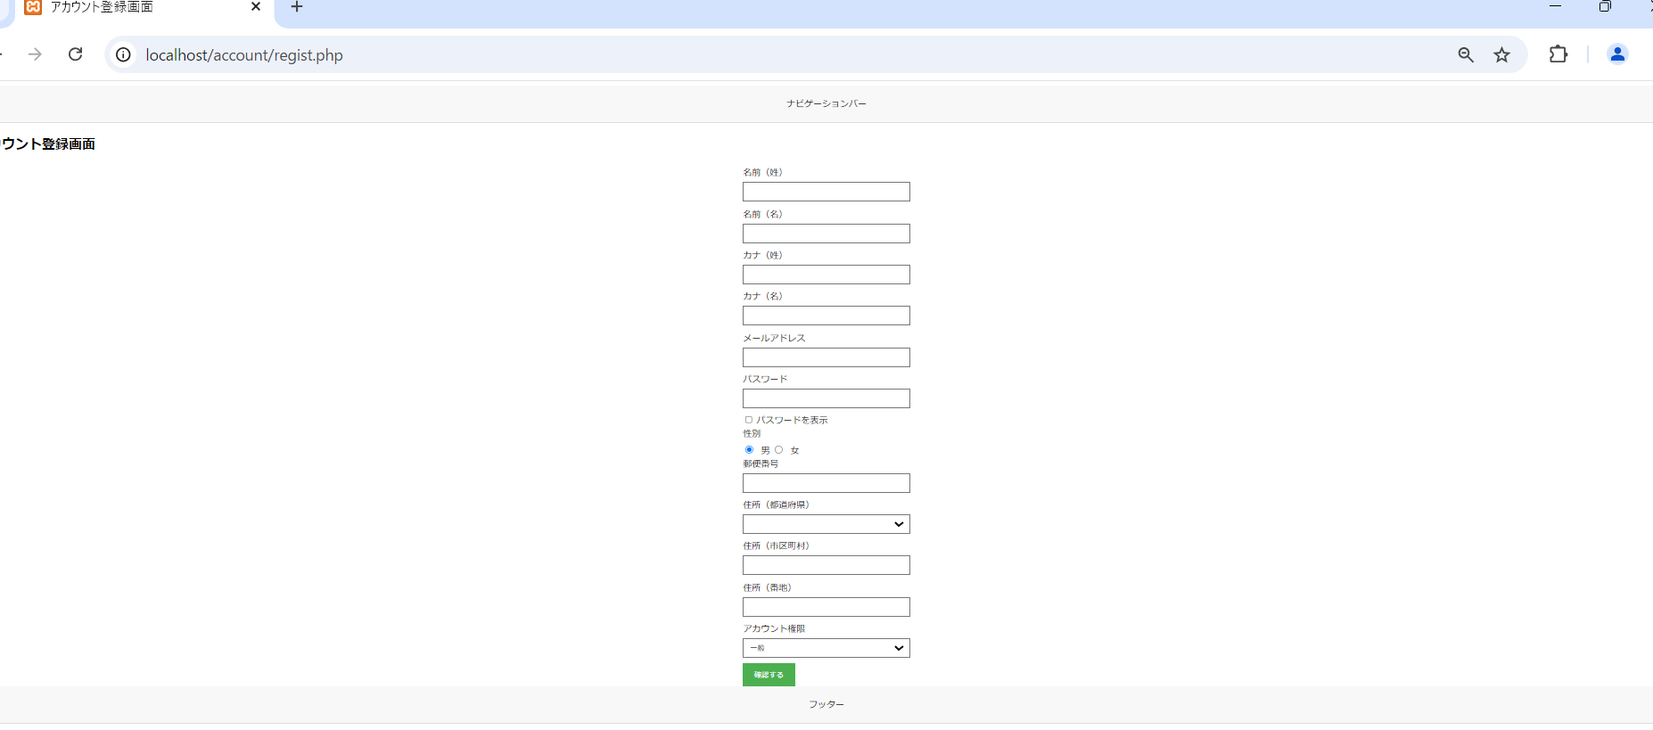

画面レイアウト
システム名 | 画面名 | 担当者
D.Iブログ | アカウント登録確認画面 | 田中

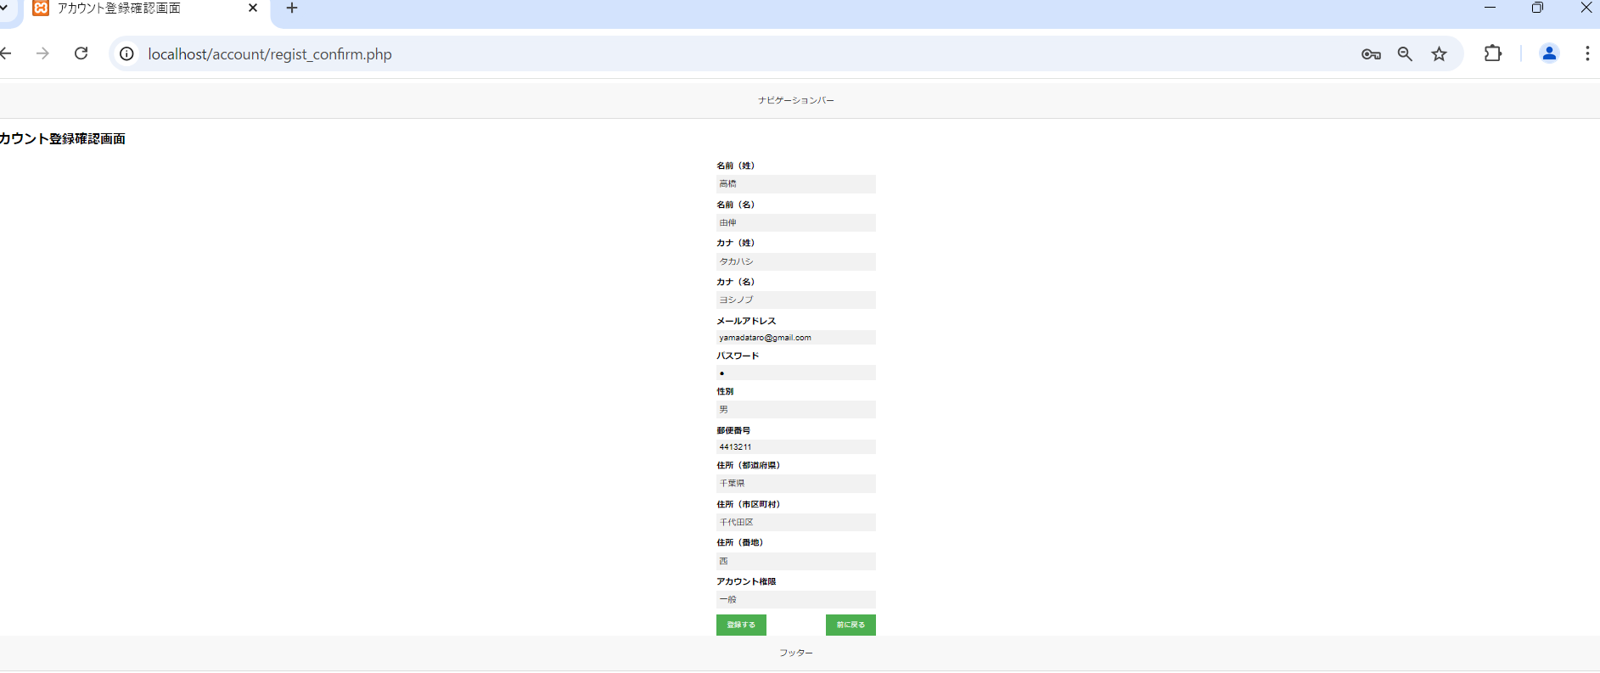

画面レイアウト
システム名 | 画面名 | 担当者
D.Iブログ | アカウント登録完了画面 | 田中



画面レイアウト
システム名 | 画面名 | 担当者
D.Iブログ | アカウント一覧画面 | 田中

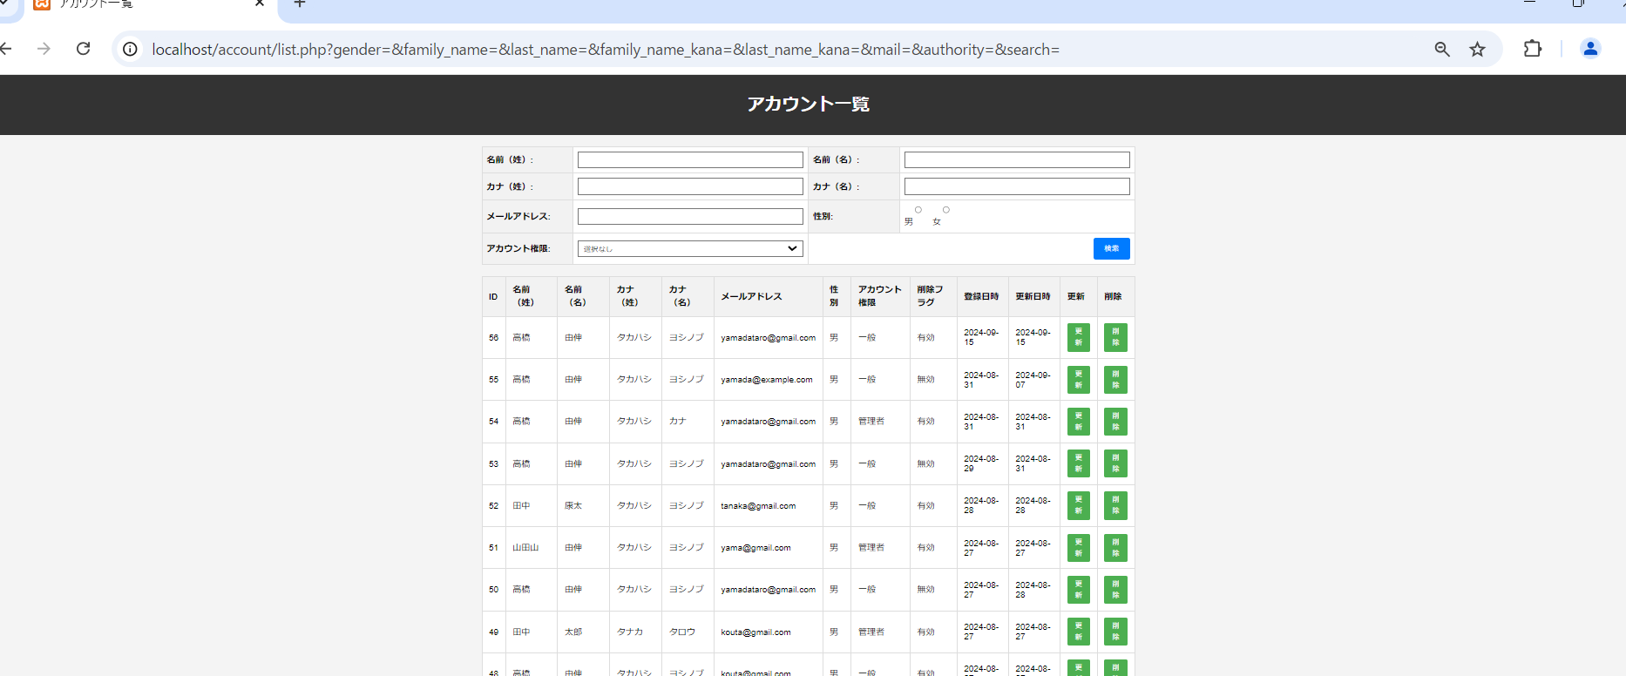

画面レイアウト
システム名 | 画面名 | 担当者
D.Iブログ | アカウント更新画面 | 田中

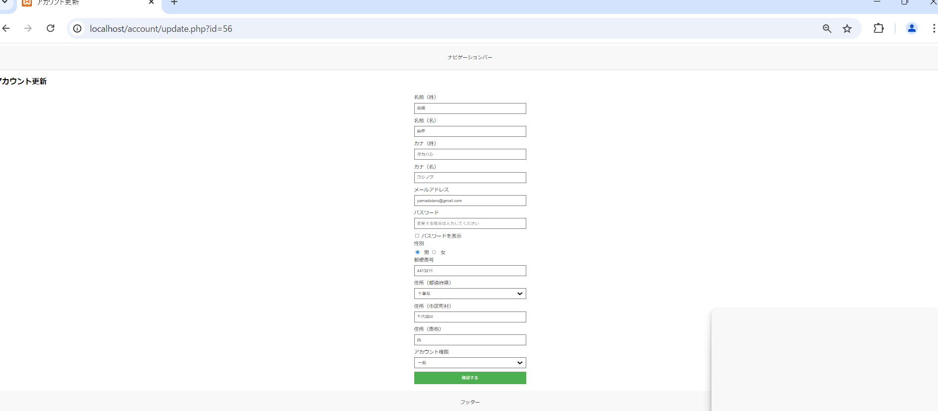

画面レイアウト
システム名 | 画面名 | 担当者
D.Iブログ | アカウント更新確認画面 | 田中



画面レイアウト
システム名 | 画面名 | 担当者
D.Iブログ | アカウント更新完了画面 | 田中

画面レイアウト
システム名 | 画面名 | 担当者
D.Iブログ | アカウント削除画面 | 田中

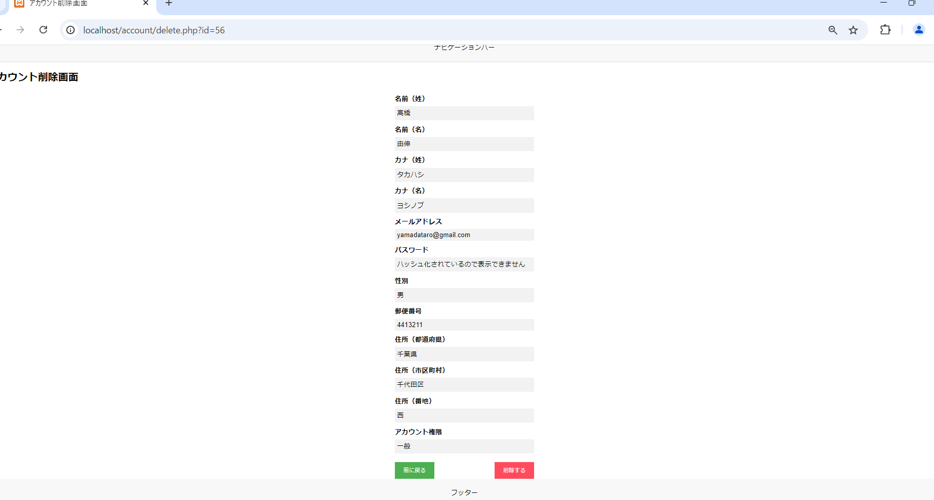

画面レイアウト
システム名 | 画面名 | 担当者
D.Iブログ | アカウント削除確認画面 | 田中

画面レイアウト
システム名 | 画面名 | 担当者
D.Iブログ | アカウント削除完了画面 | 田中

画面レイアウト
システム名 | 画面名 | 担当者
D.Iブログ | ログイン画面 | 田中

項目説明
項目説明書
システム名 |  |  | 画面名 |  |  |  |  |  |  |  | 担当者
D.Iブログ |  |  | アカウント登録 |  |  |  |  |  |  |  | 田中
 | 項目名 | I/O | 桁数 | IME | 必須 | 参照 | データ元（テーブル） | データ元項目名（列） | 値チェック/初期値 | 備考
名前（姓） |  | I | 10 | On | 〇 |  |  |  | ひらがな、漢字のみ入力可 / 初期値：空欄
名前（名） |  | I | 10 | On | 〇 |  |  |  | ひらがな、漢字のみ入力可 / 初期値：空欄
カナ（姓） |  | I | 10 | カタカナ | 〇 |  |  |  | カタカナのみ入力可 / 初期値：空欄
カナ（名） |  | I | 10 | カタカナ | 〇 |  |  |  | カタカナのみ入力可 / 初期値：空欄
メールアドレス |  | I | 100 | Off | 〇 |  |  |  | 半角英数字、ハイフン、アットマークのみ入力可 / 初期値：空欄
パスワード |  | I | 10 | Off | 〇 |  |  |  | 半角英数字のみ入力可 / 初期値：空欄 | ハッシュ化してデータベースに登録
性別 |  | I |  | Off | 〇 |  |  |  | 初期値：「男」 / ラジオボタン（男、女）
郵便番号 |  | I | 7 | Off | 〇 |  |  |  | 半角数字のみ入力可 / 初期値：空欄
住所（都道府県） |  | I |  | Off | 〇 |  |  |  | 初期値：空欄（未選択） / プルダウン（空欄、47都道府県）
住所（市区町村） |  | I | 10 | Off | 〇 |  |  |  | ひらがな、漢字、数字、カタカナ、ハイフン、スペースのみ入力可 / 初期値：空欄
住所（番地） |  | I | 100 | On | 〇 |  |  |  | ひらがな、漢字、数字、カタカナ、ハイフン、スペースのみ入力可 / 初期値：空欄
アカウント権限 |  | I |  | Off | 〇 |  |  |  | 初期値：「一般」 / プルダウン（一般、管理者）
確認する |  |  |  |  |  |  |  |  | ボタン押下時に入力チェックを実施

I/O ：Ｉ（入力）、O（出力）、I/O（入出力）
必須：○（必須）、△（条件により）、ブランク（任意）
桁数：最大桁数（Max Length）
IME ：On（全角日本語）、Off（半角英数字）
参照：W（ウィンドウ検索）、P（プルダウン）

項目説明書
システム名 |  |  | 画面名 |  |  |  |  |  |  |  | 担当者
D.Iブログ |  |  | アカウント登録確認 |  |  |  |  |  |  |  | 田中
 | 項目名 | I/O | 桁数 | IME | 必須 | 参照 | データ元（テーブル） | データ元項目名（列） | 値チェック/初期値 | 備考
名前（姓） |  | O | 10 |  |  |  | 入力情報 |  | 入力値を表示
名前（名） |  | O | 10 |  |  |  | 入力情報 |  | 入力値を表示
カナ（姓） |  | O | 10 |  |  |  | 入力情報 |  | 入力値を表示
カナ（名） |  | O | 10 |  |  |  | 入力情報 |  | 入力値を表示
メールアドレス |  | O | 100 |  |  |  | 入力情報 |  | 入力値を表示
パスワード |  | O | 10 |  |  |  | 入力情報 |  | ●で表示 | パスワードの文字数分の●を表示
性別 |  | O |  |  |  |  | 入力情報 |  | 「男」または「女」を表示
郵便番号 |  | O | 7 |  |  |  | 入力情報 |  | 入力値を表示
住所（都道府県） |  | O |  |  |  |  | 入力情報 |  | 入力値を表示
住所（市区町村） |  | O | 10 |  |  |  | 入力情報 |  | 入力値を表示
住所（番地） |  | O | 100 |  |  |  | 入力情報 |  | 入力値を表示
アカウント権限 |  | O |  |  |  |  | 入力情報 |  | 「一般」または「管理者」を表示
登録する |  | I |  |  |  |  |  |  | ボタン押下時に登録処理を実施
前に戻る |  | I |  |  |  |  |  |  | 入力情報を保持して前の画面に戻る

I/O ：Ｉ（入力）、O（出力）、I/O（入出力）
必須：○（必須）、△（条件により）、ブランク（任意）
桁数：最大桁数（Max Length）
IME ：On（全角日本語）、Off（半角英数字）
参照：W（ウィンドウ検索）、P（プルダウン）

項目説明書
システム名 |  |  | 画面名 |  |  |  |  |  |  |  | 担当者
D.Iブログ |  |  | アカウント登録完了 |  |  |  |  |  |  |  | 田中
 | 項目名 | I/O | 桁数 | IME | 必須 | 参照 | データ元（テーブル） | データ元項目名（列） | 値チェック/初期値 | 備考
登録完了メッセージ |  | O |  |  |  |  |  |  | 「登録完了しました」を表示 | 画面中央に大きく表示
TOPページへ戻る |  | I |  |  |  |  |  |  |  | ボタン押下時にTOPページに遷移

I/O ：Ｉ（入力）、O（出力）、I/O（入出力）
必須：○（必須）、△（条件により）、ブランク（任意）
桁数：最大桁数（Max Length）
IME ：On（全角日本語）、Off（半角英数字）
参照：W（ウィンドウ検索）、P（プルダウン）

項目説明書
システム名 |  |  | 画面名 |  |  |  |  |  |  |  | 担当者
D.Iブログ |  |  | アカウント一覧 |  |  |  |  |  |  |  | 田中
 | 項目名 | I/O | 桁数 | IME | 必須 | 参照 | データ元（テーブル） | データ元項目名（列） | 値チェック/初期値 | 備考
名前（姓） |  | I | 10 | On |  |  |  |  | 初期値：空欄 | 検索条件
名前（名） |  | I | 10 | On |  |  |  |  | 初期値：空欄 | 検索条件
カナ（姓） |  | I | 10 | カタカナ |  |  |  |  | 初期値：空欄 | 検索条件
カナ（名） |  | I | 10 | カタカナ |  |  |  |  | 初期値：空欄 | 検索条件
メールアドレス |  | I | 100 | Off |  |  |  |  | 初期値：空欄 | 検索条件
性別 |  | I |  | Off |  |  |  |  | 初期値：「男」 / ラジオボタン（男、女） | 検索条件
アカウント権限 |  | I |  | Off |  |  |  |  | 初期値：「一般」 / プルダウン（一般、管理者） | 検索条件
検索 |  | I |  |  |  |  |  |  |  | ボタン押下時に検索処理を実施
ID |  | O |  |  |  |  | アカウント基本情報テーブル | id |  | IDの降順で表示
名前（姓） |  | O |  |  |  |  | アカウント基本情報テーブル | family_name
名前（名） |  | O |  |  |  |  | アカウント基本情報テーブル | last_name
カナ（姓） |  | O |  |  |  |  | アカウント基本情報テーブル | family_name_kana
カナ（名） |  | O |  |  |  |  | アカウント基本情報テーブル | last_name_kana
メールアドレス |  | O |  |  |  |  | アカウント基本情報テーブル | mail
性別 |  | O |  |  |  |  | アカウント基本情報テーブル | gender | 0の場合「男」、1の場合「女」を表示
アカウント権限 |  | O |  |  |  |  | アカウント基本情報テーブル | authority | 0の場合「一般」、1の場合「管理者」を表示
削除フラグ |  | O |  |  |  |  | アカウント基本情報テーブル | delete_flag | 0の場合「有効」、1の場合「無効」を表示
登録日時 |  | O |  |  |  |  | アカウント基本情報テーブル | registered_time | 年月日のみ表示
更新日時 |  | O |  |  |  |  | アカウント基本情報テーブル | update_time | 年月日のみ表示
更新 |  | I |  |  |  |  |  |  |  | ボタン押下時にアカウント更新画面に遷移
I/O ：Ｉ（入力）、O（出力）、I/O（入出力）
必須：○（必須）、△（条件により）、ブランク（任意）
桁数：最大桁数（Max Length）
IME ：On（全角日本語）、Off（半角英数字）
参照：W（ウィンドウ検索）、P（プルダウン）
削除 |  | I |  |  |  |  |  |  |  | ボタン押下時にアカウント削除画面に遷移

項目説明書
システム名 |  |  | 画面名 |  |  |  |  |  |  |  | 担当者
D.Iブログ |  |  | アカウント削除 |  |  |  |  |  |  |  | 田中
 | 項目名 | I/O | 桁数 | IME | 必須 | 参照 | データ元（テーブル） | データ元項目名（列） | 値チェック/初期値 | 備考
名前（姓） |  | O | 10 |  |  |  | アカウント基本情報テーブル | family_name | 該当アカウントのデータを表示
名前（名） |  | O | 10 |  |  |  | アカウント基本情報テーブル | last_name | 該当アカウントのデータを表示
カナ（姓） |  | O | 10 |  |  |  | アカウント基本情報テーブル | family_name_kana | 該当アカウントのデータを表示
カナ（名） |  | O | 10 |  |  |  | アカウント基本情報テーブル | last_name_kana | 該当アカウントのデータを表示
メールアドレス |  | O | 100 |  |  |  | アカウント基本情報テーブル | mail | 該当アカウントのデータを表示
パスワード |  | O | 10 |  |  |  |  |  | ●で表示 | パスワードの文字数分の●を表示
性別 |  | O |  |  |  |  | アカウント基本情報テーブル | gender | 0の場合「男」、1の場合「女」を表示
郵便番号 |  | O | 7 |  |  |  | アカウント基本情報テーブル | postal_code | 該当アカウントのデータを表示
住所（都道府県） |  | O |  |  |  |  | アカウント基本情報テーブル | prefecture | 該当アカウントのデータを表示
住所（市区町村） |  | O | 10 |  |  |  | アカウント基本情報テーブル | address_1 | 該当アカウントのデータを表示
住所（番地） |  | O | 100 |  |  |  | アカウント基本情報テーブル | address_2 | 該当アカウントのデータを表示
アカウント権限 |  | O |  |  |  |  | アカウント基本情報テーブル | authority | 0の場合「一般」、1の場合「管理者」を表示
確認する |  | I |  |  |  |  |  |  |  | ボタン押下時に削除確認画面へ遷移（delete_confirm.php）

I/O ：Ｉ（入力）、O（出力）、I/O（入出力）
必須：○（必須）、△（条件により）、ブランク（任意）
桁数：最大桁数（Max Length）
IME ：On（全角日本語）、Off（半角英数字）
参照：W（ウィンドウ検索）、P（プルダウン）

項目説明書
システム名 |  |  | 画面名 |  |  |  |  |  |  |  | 担当者
D.Iブログ |  |  | アカウント削除確認 |  |  |  |  |  |  |  | 田中
 | 項目名 | I/O | 桁数 | IME | 必須 | 参照 | データ元（テーブル） | データ元項目名（列） | 値チェック/初期値 | 備考
削除確認メッセージ |  | O |  |  |  |  |  |  | 「本当に削除してよろしいですか？」を表示 | 画面中央に大きく表示
削除する |  | I |  |  |  |  |  |  |  | ボタン押下時に削除処理を実施し、 完了画面へ遷移（delete_complete.php）
前に戻る |  | I |  |  |  |  |  |  |  | ボタン押下時に削除画面へ戻る（delete.php）

I/O ：Ｉ（入力）、O（出力）、I/O（入出力）
必須：○（必須）、△（条件により）、ブランク（任意）
桁数：最大桁数（Max Length）
IME ：On（全角日本語）、Off（半角英数字）
参照：W（ウィンドウ検索）、P（プルダウン）

項目説明書
システム名 |  |  | 画面名 |  |  |  |  |  |  |  | 担当者
D.Iブログ |  |  | アカウント削除完了 |  |  |  |  |  |  |  | 田中
 | 項目名 | I/O | 桁数 | IME | 必須 | 参照 | データ元（テーブル） | データ元項目名（列） | 値チェック/初期値 | 備考
削除完了メッセージ |  | O |  |  |  |  |  |  | 「削除完了しました」を表示 | 画面中央に大きく表示
TOPページへ戻る |  | I |  |  |  |  |  |  |  | ボタン押下時にTOPページに遷移

I/O ：Ｉ（入力）、O（出力）、I/O（入出力）
必須：○（必須）、△（条件により）、ブランク（任意）
桁数：最大桁数（Max Length）
IME ：On（全角日本語）、Off（半角英数字）
参照：W（ウィンドウ検索）、P（プルダウン）

項目説明書
システム名 |  |  | 画面名 |  |  |  |  |  |  |  | 担当者
D.Iブログ |  |  | アカウント更新 |  |  |  |  |  |  |  | 田中
 | 項目名 | I/O | 桁数 | IME | 必須 | 参照 | データ元（テーブル） | データ元項目名（列） | 値チェック/初期値 | 備考
名前（姓） |  | I | 10 | On | 必須 |  | アカウント基本情報テーブル | family_name | ひらがな、漢字のみ入力可 / 初期値：該当アカウントのデータ
名前（名） |  | I | 10 | On | 必須 |  | アカウント基本情報テーブル | last_name | ひらがな、漢字のみ入力可 / 初期値：該当アカウントのデータ
カナ（姓） |  | I | 10 | カタカナ | 必須 |  | アカウント基本情報テーブル | family_name_kana | カタカナのみ入力可 / 初期値：該当アカウントのデータ
カナ（名） |  | I | 10 | カタカナ | 必須 |  | アカウント基本情報テーブル | last_name_kana | カタカナのみ入力可 / 初期値：該当アカウントのデータ
メールアドレス |  | I | 100 | Off | 必須 |  | アカウント基本情報テーブル | mail | 半角英数字、ハイフン、アットマークのみ入力可 / 初期値：該当アカウントのデータ
パスワード |  | I | 10 | Off | 必須 |  |  |  | 半角英数字のみ入力可 / 初期値：空欄（変更する場合は入力）プレースホルダー | 入力がある場合のみ更新、ハッシュ化してデータベースに登録
性別 |  | I |  | Off | 必須 |  | アカウント基本情報テーブル | gender | 初期値：該当アカウントのデータ / ラジオボタン（男、女）
郵便番号 |  | I | 7 | Off | 必須 |  | アカウント基本情報テーブル | postal_code | 半角数字のみ入力可 / 初期値：該当アカウントのデータ
住所（都道府県） |  | I |  | Off | 必須 |  | アカウント基本情報テーブル | prefecture | 初期値：該当アカウントのデータ / プルダウン（47都道府県）
住所（市区町村） |  | I | 10 | Off | 必須 |  | アカウント基本情報テーブル | address_1 | ひらがな、漢字、数字、カタカナ、ハイフン、スペースのみ入力可 / 初期値：該当アカウントのデータ
住所（番地） |  | I | 100 | Off | 必須 |  | アカウント基本情報テーブル | address_2 | ひらがな、漢字、数字、カタカナ、ハイフン、スペースのみ入力可 / 初期値：該当アカウントのデータ
アカウント権限 |  | I |  | Off | 必須 |  | アカウント基本情報テーブル | authority | 初期値：該当アカウントのデータ / プルダウン（一般、管理者）
確認する |  | I |  |  |  |  |  |  | ボタン押下時に入力チェックを実施

I/O ：Ｉ（入力）、O（出力）、I/O（入出力）
必須：○（必須）、△（条件により）、ブランク（任意）
桁数：最大桁数（Max Length）
IME ：On（全角日本語）、Off（半角英数字）
参照：W（ウィンドウ検索）、P（プルダウン）

項目説明書
システム名 |  |  | 画面名 |  |  |  |  |  |  |  | 担当者
D.Iブログ |  |  | アカウント更新確認 |  |  |  |  |  |  |  | 田中
 | 項目名 | I/O | 桁数 | IME | 必須 | 参照 | データ元（テーブル） | データ元項目名（列） | 値チェック/初期値 | 備考
名前（姓） |  | O | 10 |  |  |  | 入力情報 |  | 入力値を表示
名前（名） |  | O | 10 |  |  |  | 入力情報 |  | 入力値を表示
カナ（姓） |  | O | 10 |  |  |  | 入力情報 |  | 入力値を表示
カナ（名） |  | O | 10 |  |  |  | 入力情報 |  | 入力値を表示
メールアドレス |  | O | 100 |  |  |  | 入力情報 |  | 入力値を表示
パスワード |  | O | 10 |  |  |  | 入力情報 |  | 入力がない場合：「変更なし」 / 入力がある場合：●で表示 | 入力がある場合のみ更新、ハッシュ化してデータベースに登録
性別 |  | O |  |  |  |  | 入力情報 |  | 「男」または「女」を表示
郵便番号 |  | O | 7 |  |  |  | 入力情報 |  | 入力値を表示
住所（都道府県） |  | O |  |  |  |  | 入力情報 |  | 入力値を表示
住所（市区町村） |  | O | 10 |  |  |  | 入力情報 |  | 入力値を表示
住所（番地） |  | O | 100 |  |  |  | 入力情報 |  | 入力値を表示
アカウント権限 |  | O |  |  |  |  | 入力情報 |  | 「一般」または「管理者」を表示
更新する |  | I |  |  |  |  |  |  | ボタン押下時に更新処理を実施し、完了画面へ遷移（update_complete.php）
前に戻る |  | I |  |  |  |  |  |  | 入力情報を保持して更新画面へ戻る（update.php）

I/O ：Ｉ（入力）、O（出力）、I/O（入出力）
必須：○（必須）、△（条件により）、ブランク（任意）
桁数：最大桁数（Max Length）
IME ：On（全角日本語）、Off（半角英数字）
参照：W（ウィンドウ検索）、P（プルダウン）

項目説明書
システム名 |  |  | 画面名 |  |  |  |  |  |  |  | 担当者
D.Iブログ |  |  | アカウント更新完了 |  |  |  |  |  |  |  | 田中
 | 項目名 | I/O | 桁数 | IME | 必須 | 参照 | データ元（テーブル） | データ元項目名（列） | 値チェック/初期値 | 備考
更新完了メッセージ |  | O |  |  |  |  |  |  | 「更新完了しました」を表示 | 画面中央に大きく表示
TOPページへ戻る |  | I |  |  |  |  |  |  |  | ボタン押下時にTOPページに遷移）

I/O ：Ｉ（入力）、O（出力）、I/O（入出力）
必須：○（必須）、△（条件により）、ブランク（任意）
桁数：最大桁数（Max Length）
IME ：On（全角日本語）、Off（半角英数字）
参照：W（ウィンドウ検索）、P（プルダウン）

項目説明書
システム名 |  |  | 画面名 |  |  |  |  |  |  |  | 担当者
D.Iブログ |  |  | ログイン |  |  |  |  |  |  |  | 田中
 | 項目名 | I/O | 桁数 | IME | 必須 | 参照 | データ元（テーブル） | データ元項目名（列） | 値チェック/初期値 | 備考
メールアドレス |  | I | 100 | Off | 必須 |  |  |  | 半角英数字、ハイフン、アットマークのみ入力可 / 初期値：空欄
パスワード |  | I | 10 | Off | 必須 |  |  |  | 半角英数字のみ入力可 / 初期値：空欄 | 入力されたパスワードはハッシュ化して認証に使用
ログイン |  | I |  |  |  |  |  |  | ボタン押下時にログイン処理を実施

I/O ：Ｉ（入力）、O（出力）、I/O（入出力）
必須：○（必須）、△（条件により）、ブランク（任意）
桁数：最大桁数（Max Length）
IME ：On（全角日本語）、Off（半角英数字）
参照：W（ウィンドウ検索）、P（プルダウン）

項目説明書
システム名 |  |  | 画面名 |  |  |  |  |  |  |  | 担当者
D.Iブログ |  |  | TOP |  |  |  |  |  |  |  | 田中
 | 項目名 | I/O | 桁数 | IME | 必須 | 参照 | データ元（テーブル） | データ元項目名（列） | 値チェック/初期値 | 備考
アカウント登録 |  | I |  |  |  |  |  |  | ボタンまたはリンク。押下時にアカウント登録画面（regist.php）へ遷移
アカウント一覧 |  | I |  |  |  |  |  |  | ボタンまたはリンク。押下時にアカウント一覧画面（list.php）へ遷移

I/O ：Ｉ（入力）、O（出力）、I/O（入出力）
必須：○（必須）、△（条件により）、ブランク（任意）
桁数：最大桁数（Max Length）
IME ：On（全角日本語）、Off（半角英数字）
参照：W（ウィンドウ検索）、P（プルダウン）

更新仕様書
更新・処理仕様書
システム名 |  | 機能 |  |  |  |  |  |  |  | 担当者
D.Iブログ |  | アカウント更新 |  |  |  |  |  |  |  | 田中
インターフェース |  |  |  |  | 更新元データ | 更新対象データ |  |  | 備考
パラメータ | I/O | 必須 | 桁数 | データ型 |  | テーブル | 項目（列） | 更新
id | I | ○ |  | 整数 | フォーム入力（hidden） | accounts | id |  | ユーザーID
family_name | I | ○ | 10 | 文字列 | フォーム入力 | accounts | family_name | ○ | 名前（姓）
last_name | I | ○ | 10 | 文字列 | フォーム入力 | accounts | last_name | ○ | 名前（名）
family_name_kana | I | ○ | 10 | 文字列 | フォーム入力 | accounts | family_name_kana | ○ | カナ（姓）
last_name_kana | I | ○ | 10 | 文字列 | フォーム入力 | accounts | last_name_kana | ○ | カナ（名）
mail | I | ○ | 100 | 文字列 | フォーム入力 | accounts | mail | ○ | メールアドレス
password | I |  | 10 | 文字列 | フォーム入力 | accounts | password | ○ | 入力時のみ更新
gender | I | ○ | 1 | 整数 | フォーム入力 | accounts | gender | ○ | 性別（0:男、1:女）
postal_code | I | ○ | 7 | 文字列 | フォーム入力 | accounts | postal_code | ○ | 郵便番号
prefecture | I | ○ |  | 文字列 | フォーム入力 | accounts | prefecture | ○ | 都道府県
address_1 | I | ○ | 100 | 文字列 | フォーム入力 | accounts | address_1 | ○ | 住所（市区町村）
address_2 | I | ○ | 100 | 文字列 | フォーム入力 | accounts | address_2 | ○ | 住所（番地）
authority | I | ○ | 1 | 整数 | フォーム入力 | accounts | authority | ○ | 0:一般、1:管理者
csrf_token | I | ○ | 64 | 文字列 | セッション、フォーム入力 |  |  |  | CSRF対策用トークン

I/O ：Ｉ（入力）、O（出力）、I/O（入出力）
必須（Insert時）：○（必須）、ブランク（任意）
桁数：最大桁数
更新：○（Insert＆Update）、ブランク（Insertのみ）

更新・処理仕様書
システム名 |  | 機能 |  |  |  |  |  |  |  | 担当者
D.Iブログ |  | アカウント削除 |  |  |  |  |  |  |  | 田中
インターフェース |  |  |  |  | 更新元データ | 更新対象データ |  |  | 備考
パラメータ | I/O | 必須 | 桁数 | データ型 |  | テーブル | 項目（列） | 更新
id | I | ○ |  | 整数 | フォーム入力（hidden） | accounts | id |  | ユーザーID
delete_flag | I | ○ | 1 | 整数 | サーバー側で設定 | accounts | delete_flag | ○ | 0:有効, 1:削除済み
csrf_token | I | ○ | 64 | 文字列 | セッション、フォーム入力 |  |  |  | CSRF対策用トークン

I/O ：Ｉ（入力）、O（出力）、I/O（入出力）
必須（Insert時）：○（必須）、ブランク（任意）
桁数：最大桁数
更新：○（Insert＆Update）、ブランク（Insertのみ）

